생성및관리
1. 데이터베이스는 데이터를 논리적으로 그룹화하고 스키마는 데이터를 구성
데이터베이스와 스키마는 네임스페이스를 구성한다.
2. Snowflake는 데이터 수명 주기의 모든 스테이지에서 데이터에 엑세스하고 복구할 수 있도록 설계 되어있다.
3. 저장된 데이터를 보호하는데는 CDP를 사용한다.

임시 데이터베이스는 초대 1일의 데이터 보존기나 (Time Travel)이 있으며 안전장치 기간은 없음

Snowflake Time Travel 기간은 데이터베이스 내의 테이블 데이터가 기록 시점에서 쿼리될 수 있는 시간
데이터 베이스 객체를 복제하거나 삭제 취소하고 이력을 복원 가능하다
Time Travel 기간은 하루이지만 영구 데이터베이스의 경우 최대 90일이 될 수 있다.
안전장치(fail safe) 데이터 복구 서비스는 영구 데이터베이스 및 데이터베이스 객체의 데이터를
Snowflake로 복구할 수 있는 7일의기간을 제공 ( snowflake 직원만 복구 가능)
7일동안 비용은 발생함

기본 명령어
CREATE DATABASE
ALTER DATABASE
DROP DATABASE
SHOW DATABASES

UI에서 생성
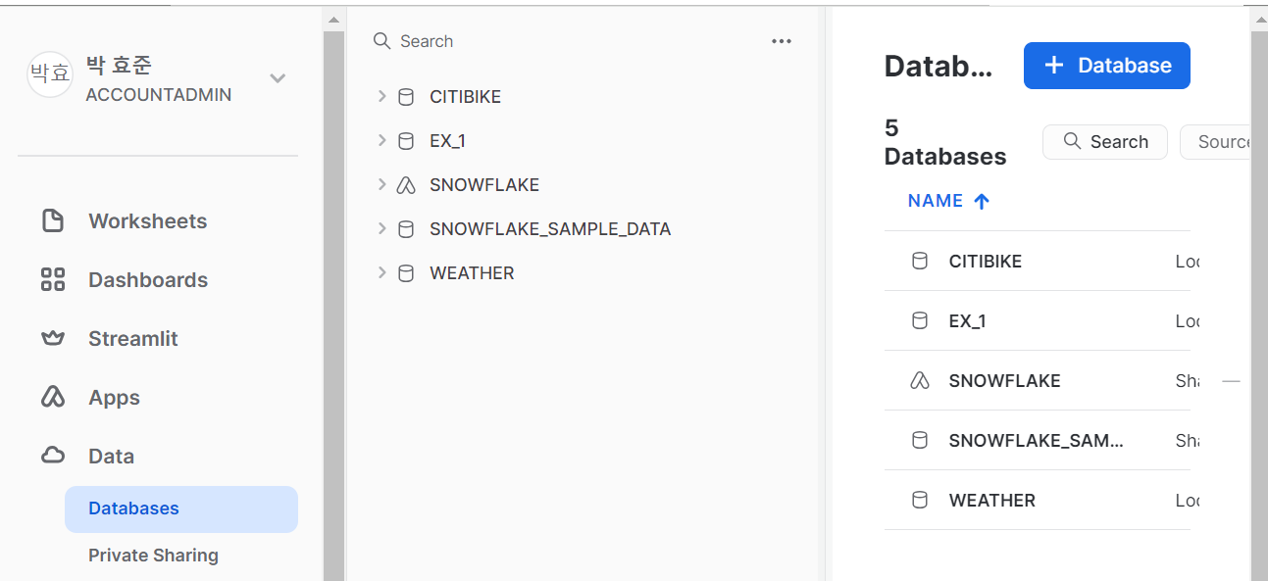

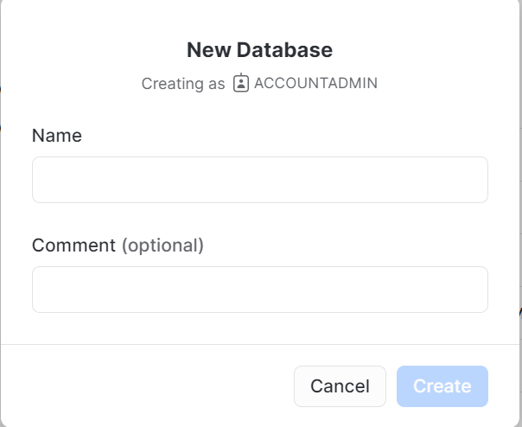

임시 데이터베이스 생성
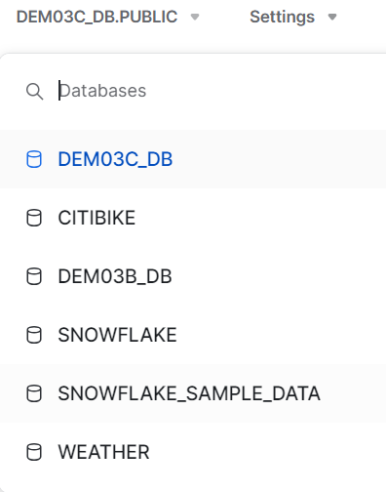
USE ROLE SYSADMIN;
USE WAREHOUSE COMPUTE_WH;
CREATE OR REAPLACE TRANSIENT DATABASE DEM03C_DB
Comment = 'Transient Database for Chapter 3 Exercises';

영구 데이터 베이스 보존 기간 10일로 변경
USE ROLE SYSADMIN;
ALTER DATABSE DEMO3C_DB
SET DATA_RETENTION_TIME_IN_DAYS = 10;

Snowflake 계정 내에서 생성할 수 있는 데이터베이스 객체, 스키마 및 데이터베이스의 수에는 제한이 없다.

SAYADMIN 역할을 사용하는 동안 SNOWFLAKE 데이터베이스는 기본적으로 ACCOUNTADMIN 역할을 사용하는
사람들에게만 표시되기 떄문에 SNOWFLAKE 데이터베이스를 볼 수 없다.
해당 권한은 다른 역할에 부여될 수 있다.

